2026-02-17
規制番号 名称 |  |  |  |  | 02-0160 |  | 呉市福祉会館入口 |  |  |  | (UD-TTR) |  | 運 用 開始日時 |  | 2026-02-17 |  |  |  | 製造番号 |  | K0000001
 |  |  |  |  |  |  |  |  |  |  |  |  |  |  |  |  |  |  | 製造年月 |  | 2026-01-01
管制番号 名称 |  |  |  |  | 20160 |  | 呉市福祉会館入口 |  |  |  | 1012号「版6」 |  |  |  | 1:08:00 |  |  | ～
 |  |  |  |  |  |  |  |  |  |  |  |  |  |  |  |  |  |  | メーカー |  | 日本信号 |  |  | Int№： | 819
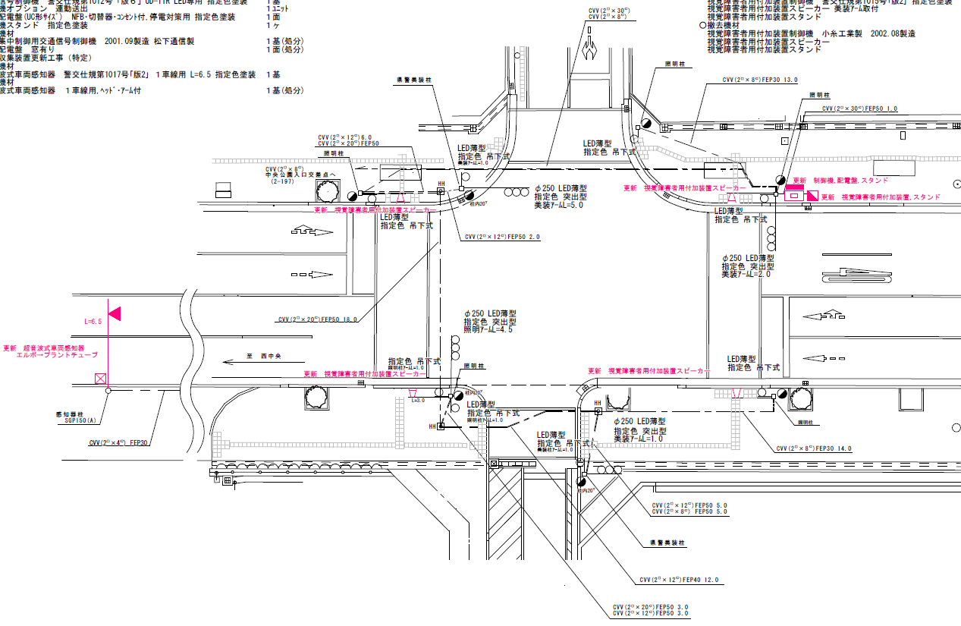

25.7m
30.1m

付加機能
連動出力(夜間Ｓ３閃光時はAB連動出力なし
警交仕規 1012号「版6」警察庁仕様による）
ステータス機能
S3:閃光(23:00～ 6:00)
設計
 |  |  |  |  |  |  |  |  |  |  |  |  |  |  |  |  |  |  |  |  |  |  |  | 40 | 11.111111111 | 30.1 | 2.7
 |  |  |  |  |  |  |  |  |  |  |  |  |  |  |  |  |  |  |  |  |  |  |  | 30 | 8.3333333333 | 25.7 | 3.1
ステップ番号 |  |  |  | 1 | 2 | 3 | 4 | 5 | 6 | 7 | 8 | 9 | 10 | 11 | 12 | 13 | 14 | 15 | 16 | 17 | 18 | 19 | 20
ステップ名称 |  |  |  | 1PG | 1PW | 1 G | 1 Y | 1 R | 2PG | 2PW | 2 G | 2 Y | 2 R
流 動 図
6.7m
9.9m
歩灯2
歩灯2
13.4m
歩灯2
13.3m
歩灯2
EC6680L+34001151
EC6680L-6229
PD1220A V4.03
１Ｐ |  | [ 1P ]
１ |  | [ 1V ]
２Ｐ |  | [ 2P ]
２ |  | [ 2V ]

ＰＵ |  |  |  | 109 |  |  |  |  | 109
ＰＬ | ( | 50秒 | ) | 10 | 5 | 2 | 3 | 3 | 14 | 5 | 2 | 3 | 3 |  |  |  |  |  |  |  |  |  |  | 120 | 102
保安秒時 | ( | 140秒 | ) | 84 | 5 | 2 | 3 | 3 | 30 | 5 | 2 | 3 | 3 |  |  |  |  |  |  |  |  |  |  | 140 | 120
最長時間（秒） |  |  |  | 110 | 110 | 110 | 10 | 10 | 110 | 110 | 110 | 10 | 10
最短時間（秒） |  |  |  | 6 | 0.95 | 0.95 | 0.95 | 0.95 | 6 | 0.95 | 0.95 | 0.95 | 0.95
ＡＢ連動出力 |  |  |  | A | B | B | B | B | B | A | A | A | A

2018-08
規制番号 名称 |  |  |  |  | 02-0160 |  | 呉市福祉会館入口 |  |  |  |  |  | 運 用 開始日時 |  | H.13年10月31日 |  |  |  | 製造番号 |  | 1H0966
 |  |  |  |  |  |  |  |  |  |  |  |  |  |  |  |  |  |  | 製造年月 |  | 平成 13年10月
管制番号 名称 |  |  |  |  | 20160 |  | 呉市総合福祉会館入口 |  |  |  | （ＵＣ形） |  |  |  | 10:37:00 |  |  | ～
 |  |  |  |  |  |  |  |  |  |  |  |  |  |  |  |  |  |  | メーカー |  | 松下通信
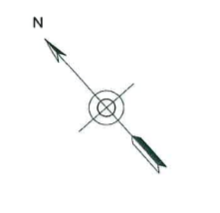
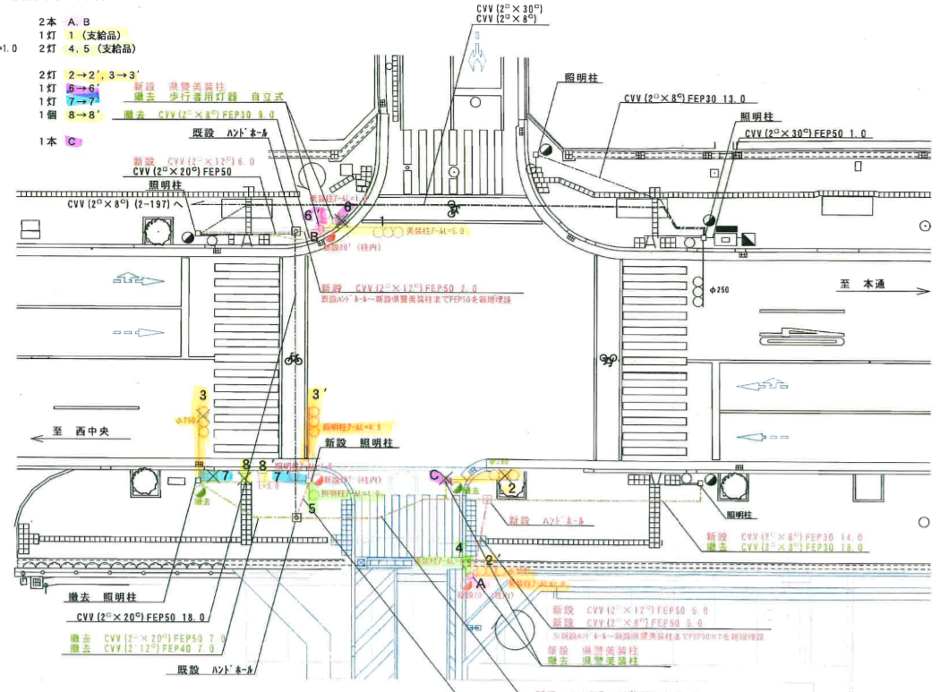

付加機能
連動出力
ステータス機能
S3:閃光(23:00～ 6:00)
その他
シリアル／パス端子
指定色:R24-358
Ｓ８０筐体使用
27.9m
29.6m

設計
平成19年1月23日 13：07
中央側でスプリット変更
S2～S4 【変更前】76:24 → 【変更後】66:34
S5～S7 【変更前】78:22 → 【変更後】69:31
 |  |  |  |  |  |  |  |  |  |  |  |  |  |  |  |  |  |  |  |  |  |  |  | 規制速度 |  | 停止線間距離 | 計算値
 |  |  |  |  |  |  |  |  |  |  |  |  |  |  |  |  |  |  |  |  |  |  |  | 40 | 11.111111111 | 29.6 | 2.7
 |  |  |  |  |  |  |  |  |  |  |  |  |  |  |  |  |  |  |  |  |  |  |  | 30 | 8.3333333333 | 27.9 | 3.3
ステップ番号 |  |  |  | 1 | 2 | 3 | 4 | 5 | 6 | 7 | 8 | 9 | 10 | 11 | 12 | 13 | 14 | 15 | 16 | 17 | 18 | 19 | 20
ステップ名称 |  |  |  | 1PG | 1PW | 1 G | 1 Y | 1 R | 2PG | 2PW | 2 G | 2 Y | 2 R
流 動 図
6.0m
8.9m
歩灯2
歩灯2
13.0m
歩灯2
13.0m
歩灯2
１Ｐ |  | [ 1P ]
１ |  | [ 1V ]
２Ｐ |  | [ 2P ]
２ |  | [ 2V ]

ＰＵ |  |  |  | 109 |  |  |  |  | 109
ＰＬ | ( | 49秒 | ) | 10 | 5 | 2 | 3 | 3 | 13 | 5 | 2 | 3 | 3
保安秒時 | ( | 100秒 | ) | 61 | 5 | 2 | 3 | 3 | 13 | 5 | 2 | 3 | 3
最長時間（秒） |  |  |  | 110 | 110 | 110 | 10 | 10 | 110 | 110 | 110 | 10 | 10
最短時間（秒） |  |  |  | 6 | 0.95 | 0.95 | 0.95 | 0.95 | 6 | 0.95 | 0.95 | 0.95 | 0.95
ＡＢ連動出力 |  |  |  | A | B | B | B | B | B | A | A | A | A

250160
規制番号 名称 |  |  |  |  | 2-0160 |  | 呉市福祉会館入口 |  |  |  |  |  | 運 用 |  | H.13年10月31日 |  |  |  | 製造番号 |  | 1H0966
管制番号 名称 |  |  |  |  | 20160 |  | 呉市総合福祉会館入口 |  |  |  | （ＵＣ形） |  | 開始日時 |  | 10:37:00 |  |  | ～ | 製造年月 |  | 平成 13年10月

至 広島呉道路
至 本通り４丁目
 |  |  |  | 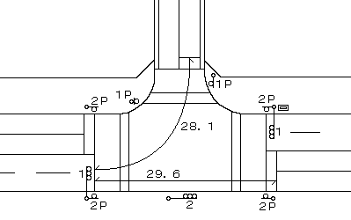
付加機能
連動出力
ステータス機能
S3:閃光(23:00～ 6:00)
その他
シリアル／パス端子
指定色:R24-358
Ｓ８０筐体使用

平成19年1月23日 13：07
中央側でスプリット変更
S2～S4 【変更前】76:24 → 【変更後】66:34
S5～S7 【変更前】78:22 → 【変更後】69:31

ステップ番号 |  |  |  | 1 | 2 | 3 | 4 | 5 | 6 | 7 | 8 | 9 | 10 | 11 | 12 | 13 | 14 | 15 | 16 | 17 | 18 | 19 | 20
ステップ名称 |  |  |  | 1PG | 1PW | 1 G | 1 Y | 1 R | 2PG | 2PW | 2 G | 2 Y | 2 R
流 動 図
8.9m
歩灯2
13.0m
歩灯2
13.0m
歩灯2
１Ｐ |  | [ 1P ]
１ |  | [ 1V ]
２Ｐ |  | [ 2P ]
２ |  | [ 2V ]

最終指定 |  |  |  |  |  |  |  | ○ |  |  |  |  | ○ | スプリット数： |  | 2
可変指定 |  |  |  | ○ |  |  |  |  | ○
保安秒時 | ( | 100秒 | ) | 61 | 5 | 2 | 3 | 3 | 13 | 5 | 2 | 3 | 3
最長時間（秒） |  |  |  | 110 | 110 | 110 | 10 | 10 | 110 | 110 | 110 | 10 | 10
最短時間（秒） |  |  |  | 6 | 0.95 | 0.95 | 0.95 | 0.95 | 6 | 0.95 | 0.95 | 0.95 | 0.95
ＡＢ連動出力 |  |  |  | A | B | B | B | B | B | A | A | A | A

